Soal 3
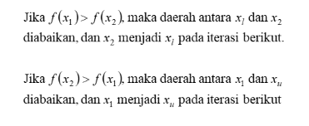

Lakukan komputasi menggunakan metode Golden section search
sebanyak 5 kali iterasi
dengan prediksi awal : xlo = 1.5 dan xup = 3.
Hitung juga galatnya pada setiap iterasi.

 | iter | xl | f(xl) | x1 | f(x1) | x2 | f(x2) | xu | f(xu) | d | 1-R | Err
 | 0 | 1.5 | 4.48125 | 2.4270509831 | 5.8515742257 | 2.0729490169 | 5.706665282 | 3 | 3.9 | 0.92705098312 | 0.38196601125 | 25.46440075
 | 1 | 2.0729490169 | 5.706665282 | 2.6458980338 | 5.5069421538 | 2.4270509831 | 5.8515742257 | 3 | 3.9 | 0.57294901688 | 0.38196601125 | 13.960399171
 | 2 | 2.0729490169 | 5.706665282 | 2.4270509831 | 5.8515742257 | 2.2917960675 | 5.8816239563 | 2.6458980338 | 5.5069421538 | 0.35410196625 | 0.38196601125 | 9.2754458145
 | 3 | 2.0729490169 | 5.706665282 | 2.2917960675 | 5.8816239563 | 2.2082039325 | 5.8437040868 | 2.4270509831 | 5.8515742257 | 0.21884705063 | 0.38196601125 | 6.0113295833
 | 4 | 2.2082039325 | 5.8437040868 | 2.3434588481 | 5.8844054148 | 2.2917960675 | 5.8816239563 | 2.4270509831 | 5.8515742257 | 0.13525491562 | 0.38196601125 | 3.60679775
 | 5 | 2.2917960675 | 5.8816239563 | 2.3753882025 | 5.877536577 | 2.3434588481 | 5.8844054148 | 2.4270509831 | 5.8515742257 | 0.083592135001 | 0.38196601125 | 2.1896357338

